１


No.377
 | 統計ニュース
平成30年（2018）
4月号
その差別 しない させない 見逃さない
 |  | 和歌山県の推計人口（平成30年3月1日現在）
 |  | 総 数 940,494人 （男442,359人、女498,135人）
 |  | 世帯数 392,834世帯

 | 発行 和歌山県企画部調査統計課 和歌山市小松原通1-1 TEL 073-441-2385(直通) FAX 073-441-2386

平成29年（2017年）和歌山市消費者物価指数の動向

 | 消費者物価指数は、世帯の消費生活に影響を及ぼす物価水準の変動を明らかにするため作成されるものです。
 | 本稿は、総務省統計局の平成２７年基準消費者物価指数から和歌山市の数値を用いて作成しています。
 | １ 平成29年（2017年）の概況

 | 平成２9年平均の和歌山市消費者物価指数の総合指数は、１００．7で前年比０．5％上昇し、5年連続の上昇となり
 | ました。（図1）
 | 住居や被服及び履物等が下落したものの、食料（生鮮魚介：図2、酒類：図3）や原油価格上昇の影響による電気代・灯油
 | （光熱・水道：図4）やガソリン（交通・通信：図5）などが上昇したことによるものと考えられます。

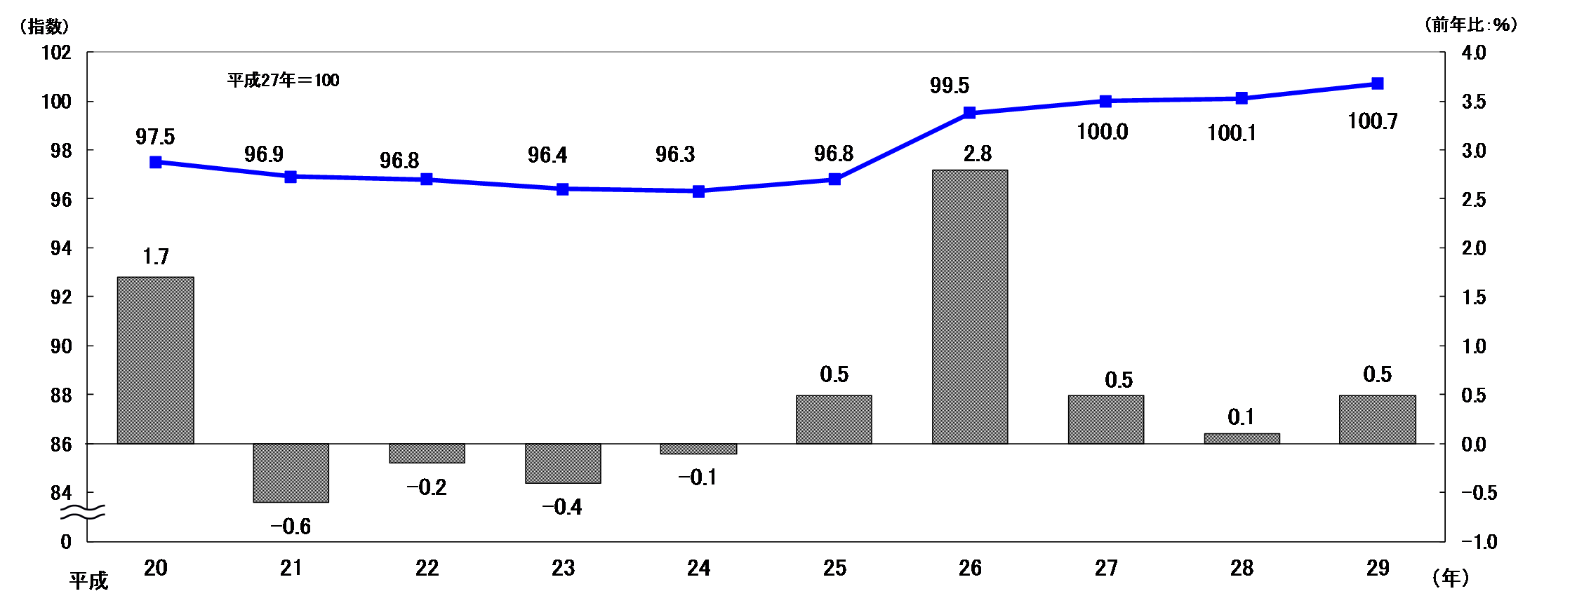
 | 図１ 和歌山市消費者物価指数と前年比の推移（総合）

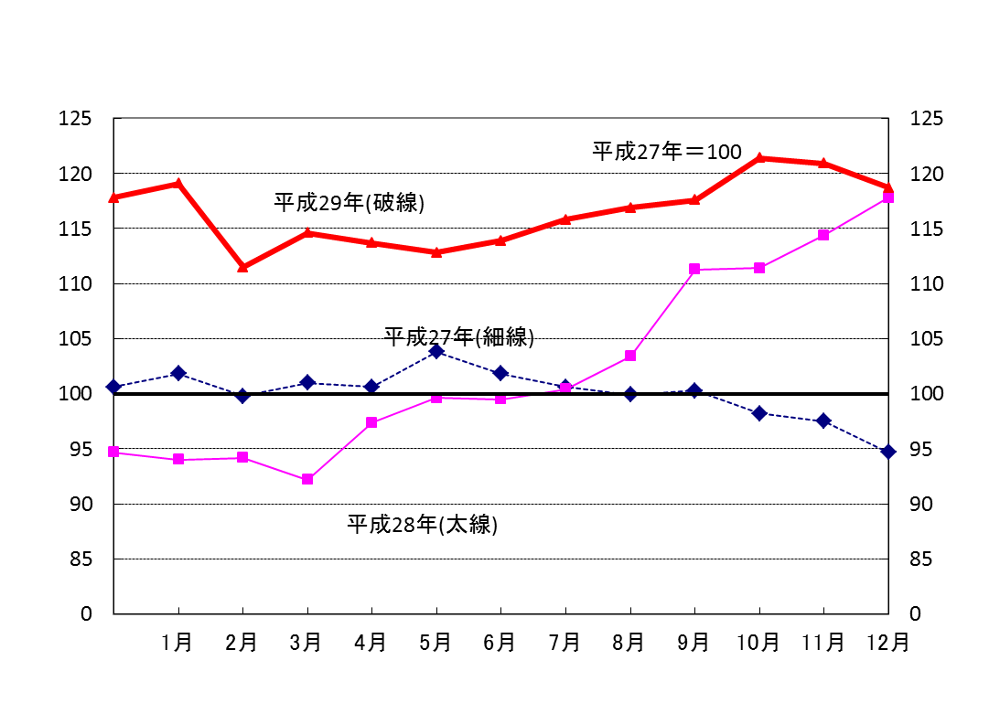
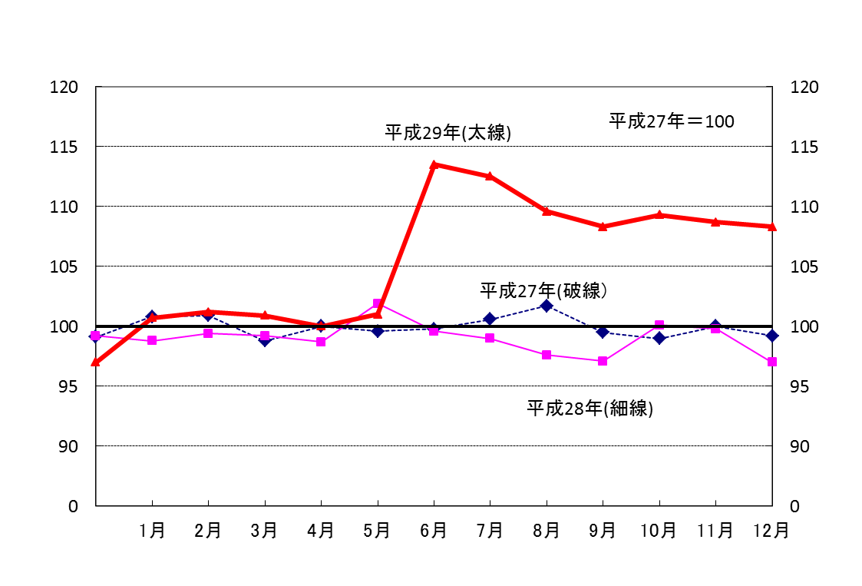
 | ＜前年を上回って推移した主な費目＞
 | 図2 生鮮魚介（食料） |  | 図3 酒類（食料）

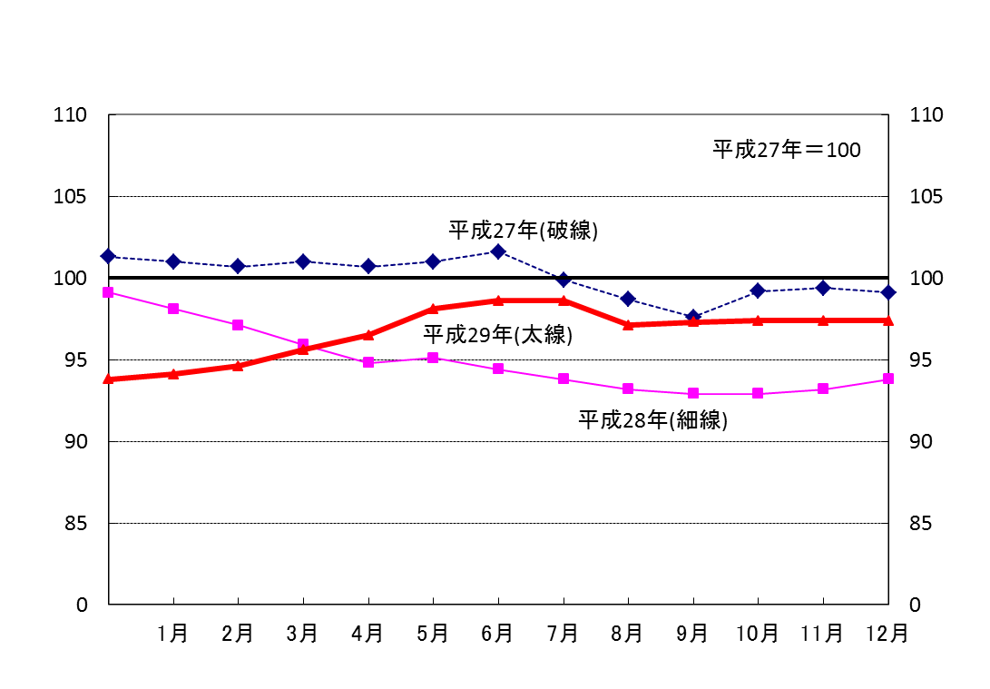
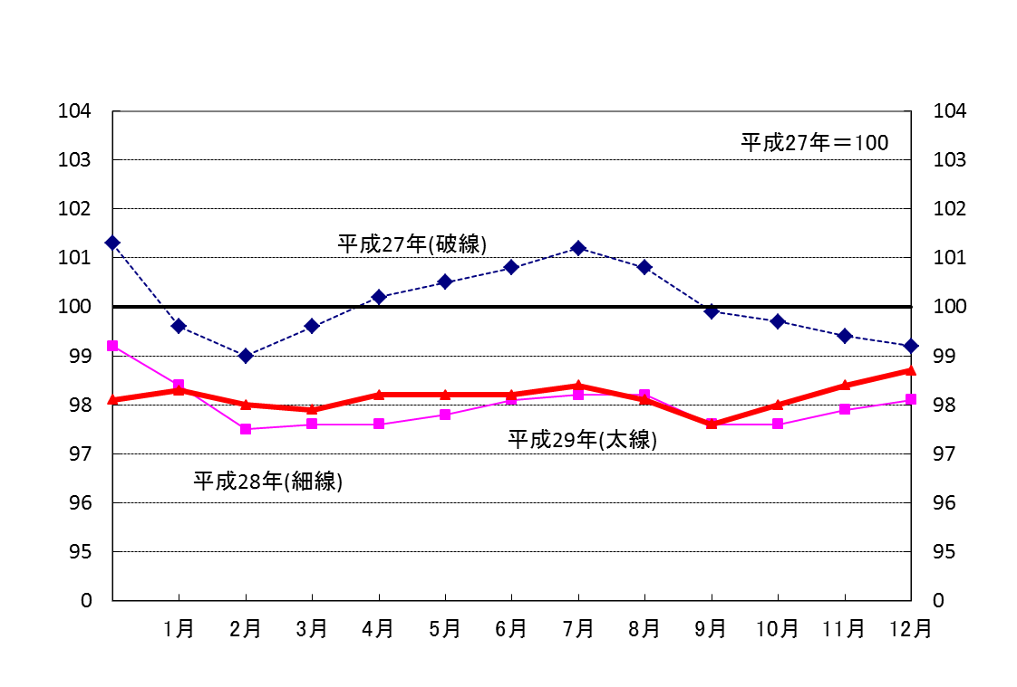

 | 図4 光熱・水道 |  | 図5 交通・通信

２
２ １０大費目から見えること

（１）１０大費目指数の前年比

・前年比は、上昇したものが６費目、下落したものが４費目でした。
・最も上昇幅が大きかったのは電気代を含む「光熱・水道」の２．４%、最も下落幅の大きかったのは婦人用衣料を含む
「被服及び履物」のー１．９%でした。

 | 28年 | 29年
総合 | 0.1 | 0.5
食料 | 1.2 | 2
住居 | 0.6 | -0.9
光熱・水道 | -5.4 | 2.4
家具・家事用品 | 0.7 | -0.4
被服及び履物 | 3.5 | -1.9
保健医療 | 1.3 | 1
交通・通信 | -2.1 | 0.3
教育 | 2.7 | -0.2
教養娯楽 | 0.9 | 0.1
諸雑費 | 0.5 | 0.4
 |  | 図6 １０大費目指数の前年比

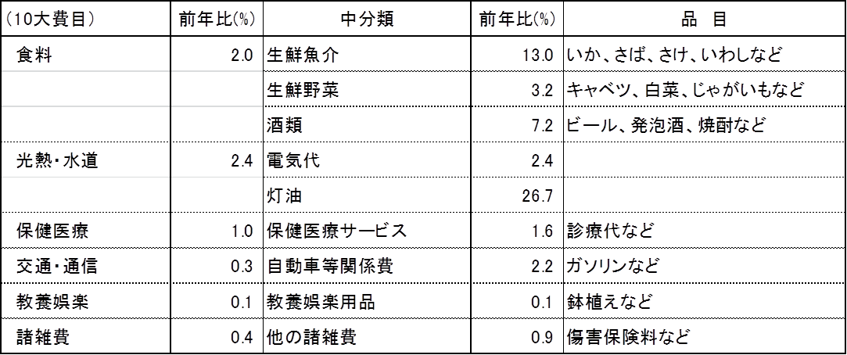
 | 上昇した主なもの

 | 下落した主なもの

（２）１０大費目別の寄与度
・寄与度とは、どの費目が指数全体をどれくらい押し上げたり押し下げたりするのかを表しています。
・上昇に寄与したものが６費目、下落に寄与したものが４費目で、１０大費目の寄与度の合計が指数の変動幅となります。
・上昇に最も大きく寄与したのは、「食料」で０．５２、最も下落に大きく寄与したのは「住居」でー０．１９でした。
・「食料」では、生鮮魚介における、いか・さば・さけ・いわし等の上昇が大きく寄与しています。
・「光熱・水道」では電気代、灯油等が、「交通・通信」ではガソリン等が上昇に寄与しています。

 |  | 図7 １０大費目別の寄与度
食料 | 0.52
住居 | -0.19
光熱・水道 | 0.16
家具・家事用品 | -0.02
被服及び履物 | -0.08
保健医療 | 0.04
交通・通信 | 0.05
教育 | -0.01
教養娯楽 | 0.01
諸雑費 | 0.02

３
指 標 の 動 向
 | １ 鉱工業生産指数

年.月 | 和歌山県 製造工業 |  |  |  |  |  |  |  |  | 全 国 製造工業 | 近 畿 製造工業
 |  |  | 鉄 鋼 |  | 金属製品 | 機 械 | 化 学 | 石油･石炭 | ﾌﾟﾗｽﾁｯｸ製品

 | 平成22(2010)年=100 |  |  |  |  | （原 指 数） |  |  |  | （原 指 数）
平成23(2011) |  | 106.5 |  | 104.2 | 91.3 | 117.6 | 104.2 | 90.8 | 101.3 | 97.2 | 102.4
24(2012) |  | 100.2 |  | 100.3 | 81.6 | 104.4 | 101.9 | 90.8 | 103.0 | 97.8 | 101.5
25(2013) |  | 99.8 |  | 101.0 | 51.3 | 102.7 | 110.4 | 87.3 | 103.7 | 97.0 | 100.0
26(2014) |  | 103.5 |  | 93.1 | 60.6 | 117.5 | 109.8 | 87.9 | 102.2 | 99.0 | 103.1
27(2015) |  | 98.6 |  | 71.0 | 60.4 | 116.6 | 110.9 | 81.8 | 105.2 | 97.8 | 103.4
28(2016) |  | 105.8 |  | 72.9 | 53.5 | 130.1 | 116.6 | 91.5 | 122.0 | 97.7 | 104.1
29(2017) |  | 107.1 |  | 76.5 | 67.7 | 131.0 | 114.7 | 84.6 | 120.3 | 102.1 | 107.3

 | (季節調整済指数) |  |  |  |  |  |  |  |  | (季節調整済指数)

2017. 1 |  | 99.3 |  | 70.1 | 77.5 | 123.2 | 104.1 | 84.8 | 116.7 | 98.5 | 105.8
２ |  | 99.4 |  | 72.9 | 85.6 | 124.6 | 95.0 | 73.7 | 114.4 | 101.6 | 108.0
３ |  | 103.8 |  | 75.0 | 101.3 | 117.2 | 113.4 | 89.1 | 112.1 | 99.8 | 107.7
４ |  | 110.6 |  | 75.0 | 96.2 | 137.6 | 114.2 | 80.6 | 117.5 | 103.8 | 110.2
５ |  | 106.9 |  | 72.9 | 68.0 | 130.9 | 112.0 | 79.1 | 114.5 | 100.1 | 105.7
６ |  | 107.2 |  | 76.8 | 61.8 | 128.1 | 119.7 | 79.1 | 114.0 | 102.2 | 108.1
７ |  | 105.8 |  | 80.6 | 79.4 | 125.4 | 113.7 | 78.3 | 117.3 | 101.5 | 106.6
８ |  | 114.4 |  | 77.3 | 74.8 | 145.4 | 134.2 | 80.6 | 118.4 | 103.5 | 110.9
９ |  | 104.7 |  | 83.4 | 46.0 | 113.0 | 120.0 | 89.8 | 126.8 | 102.6 | 103.4
10 |  | 105.2 |  | 79.1 | 23.7 | 117.0 | 126.0 | 137.1 | 126.8 | 103.0 | 105.7
11 |  | 109.3 |  | 75.9 | 44.9 | 139.8 | 112.6 | 103.4 | 129.5 | 103.5 | 108.9
12 |  | 118.3 |  | 79.0 | 43.2 | 173.9 | 109.9 | 72.1 | 136.3 | 106.5 | 110.8
2018. 1 | p | 115.4 |  | 76.0 | 48.5 | 174.0 | 102.1 | 78.5 | 116.0 | 99.3 | p103.2

注1) | 「p」は速報値です。
注2) | 全国・近畿・和歌山県の数値は年間補正をしています。

 | ２ 景気動向指数

景気動向指数（CI：一致指数）
 | 和歌山県（CI） | 全国（CI）
20.1 | 118.4 | 117.2
 | 124.3 | 117.6
 | 119.7 | 116.5
 | 120.7 | 115.4
 | 123.1 | 115.5
６ | 114.3 | 112.7
 | 118.8 | 111.8
 | 115.4 | 108.0
 | 114.5 | 107.1
 | 106.0 | 103.7
 | 105.7 | 97.8
 | 100.5 | 91.9
21.1 | 93.3 | 84.8
 | 89.5 | 78.7
 | 83.6 | 77.9
 | 83.1 | 79.1
 | 80.6 | 81.3
6 | 87.0 | 82.5
 | 85.3 | 83.3
 | 81.6 | 85.1
 | 84.9 | 87.6
 | 88.0 | 89.9
 | 88.7 | 91.6
 | 89.3 | 93.5
22.1 | 92.5 | 96.2
 | 94.3 | 97.5
 | 98.7 | 98.5
 | 94.7 | 99.8
 | 100.5 | 99.1
6 | 96.3 | 99.6
 | 97.9 | 100.3
 | 106.4 | 101.0
 | 106.9 | 101.3
 | 104.7 | 100.8
 | 104.3 | 103.1
 | 102.7 | 102.9
23.1 | 110.6 | 103.1
 | 110.2 | 104.5
 | 114.1 | 97.4
 | 109.1 | 95.8
 | 109.9 | 98.0
６ | 111.0 | 100.5
 | 109.3 | 102.1
 | 108.1 | 103.2
 | 104.3 | 104.0
 | 103.4 | 106.0
 | 99.9 | 104.3
 | 100.7 | 106.7
24.1 | 100.2 | 107.1
 | 103.9 | 108.0
...
年.月 | 景気動向指数 |  | 景気先行指数
 | CI | DI | CLI
 | 平成22(2010)年=100
平成21(2009) | 86.2 | 42.9
22(2010) | 100.0 | 63.1
23(2011) | 107.5 | 52.4
24(2012) | 100.1 | 50.0 | 100.5
25(2013) | 100.1 | 61.9 | 100.7
26(2014) | 95.1 | 41.7 | 100.1
27(2015) | 83.2 | 45.3 | 99.3
28(2016) | 83.0 | 57.1 | 99.8

＜参考＞景気先行指数（CLI） ※下注参照
 | 全国（CLI） | 和歌山県（CLI）
20.1 | 100.6 | 103.4
 | 100.7 | 103.3
 | 100.7 | 103.1
 | 100.7 | 103.0
 | 100.7 | 102.8
６ | 100.5 | 102.6
 | 100.2 | 102.3
 | 99.8 | 101.9
 | 99.3 | 101.3
 | 98.7 | 100.6
 | 98.0 | 99.9
 | 97.5 | 99.1
21.1 | 97.0 | 98.4
 | 96.7 | 97.9
 | 96.6 | 97.4
 | 96.7 | 97.2
 | 96.9 | 97.1
6 | 97.3 | 97.1
 | 97.7 | 97.2
 | 98.0 | 97.3
 | 98.4 | 97.4
 | 98.7 | 97.6
 | 99.0 | 97.7
 | 99.2 | 97.8
22.1 | 99.5 | 98.0
 | 99.7 | 98.1
 | 99.8 | 98.2
 | 99.9 | 98.4
 | 100.0 | 98.5
6 | 100.0 | 98.8
 | 100.0 | 99.1
 | 100.0 | 99.4
 | 100.0 | 99.7
 | 100.0 | 100.0
 | 100.1 | 100.4
 | 100.2 | 100.8
23.1 | 100.2 | 101.1
 | 100.2 | 101.3
 | 100.2 | 101.4
 | 100.2 | 101.3
 | 100.1 | 101.2
６ | 100.1 | 100.9
 | 100.0 | 100.7
 | 100.0 | 100.5
 | 99.9 | 100.4
 | 99.9 | 100.3
 | 99.9 | 100.2
 | 99.9 | 100.2
24.1 | 99.9 | 100.3
 | 100.0 | 100.3
...
2016. 12 | 78.2 | 42.9 | 99.9
2017. 1 | 76.4 | 42.9 | 99.9
2 | 78.4 | 42.9 | 100.0
3 | 77.1 | 57.1 | 100.1
4 | 79.7 | 71.4 | 100.2
5 | 76.9 | 42.9 | 100.3
6 | 79.6 | 71.4 | 100.3
7 | 79.5 | 57.1 | 100.3
8 | 83.3 | 71.4 | 100.3
9 | 77.1 | 28.6 | 100.3
10 | 78.3 | 42.9 | 100.4
11 | 82.3 | 42.9 | 100.6
12 | 83.6 | 85.7 | 100.9

注) | CI：各指標の前月比での変化率を１つの指標に合成したもの。景気の変動の相対的な大きさやテンポを示します。
 | DI：景気に敏感な経済指標を３ヶ月前と比較し、５０％を基準に景気判断する方法。景気の方向性を示します。
 | CLI：地域の景気動向を的確・早期に把握するために作成されたＯＥＣＤ基準の景気先行指数です。(資料出所 関西学院大学産業研究所)

 | ３ 物価指数，家計消費支出

年.月 | 消費者物価指数 総合 |  |  |  | 消費者物価指数 |  | 企業向け サービス 価格指数 | 国内企業 物価指数 注3） | 家計消費支出（月平均）
 |  |  |  |  | 生鮮食品を除く総合 |  |  |  | (農林漁家世帯を含む)
 | 和歌山市 |  | 全 国 |  | 和歌山市 | 全 国 |  |  | 和歌山市 |  | 全 国
 |  |  |  |  |  |  |  |  | 二人以上の 世帯 | 勤労者世帯 注1） | 勤労者世帯
 | (2015年=100) |  |  |  |  |  | (2010年=100) | (2015年=100) | 千円 | 千円 | 千円
平成21(2009) |  | 96.9 |  | 97.2 | 97.2 | 97.9 | 101.5 | 97.5 | 260.5 | 291.1 | 319.1
22(2010) |  | 96.8 |  | 96.5 | 96.9 | 96.9 | 100.0 | 97.4 | 235.1 | 267.3 | 318.3
23(2011) |  | 96.4 |  | 96.3 | 96.6 | 96.6 | 99.3 | 98.8 | 252.8 | 299.9 | 308.8
24(2012) |  | 96.3 |  | 96.2 | 96.5 | 96.6 | 99.0 | 98.0 | 244.9 | 283.0 | 313.9
25(2013) |  | 96.8 |  | 96.6 | 97.0 | 96.9 | 99.0 | 99.2 | 258.5 | 278.5 | 319.2
26(2014) |  | 99.5 |  | 99.2 | 99.6 | 99.5 | 101.6 | 102.4 | 265.0 | 319.2 | 318.8
27(2015) |  | 100.0 |  | 100.0 | 100.0 | 100.0 | 102.7 | 100.0 | 278.5 | 327.1 | 315.4
28(2016) |  | 100.1 |  | 99.9 | 100.0 | 99.7 | 103.0 | 96.5 | 247.2 | 274.4 | 309.6

2017. 1 |  | 100.2 |  | 100.0 | 99.6 | 99.6 | 103.0 | 97.7 | 217.2 | 240.4 | 307.2
2 |  | 100.1 |  | 99.8 | 99.7 | 99.6 | 103.3 | 97.9 | 206.2 | 256.2 | 298.1
3 |  | 100.3 |  | 99.9 | 100.0 | 99.8 | 103.9 | 98.2 | 226.7 | 256.8 | 337.1
4 |  | 100.5 |  | 100.3 | 100.2 | 100.1 | 103.8 | 98.4 | 229.0 | 283.7 | 329.9
5 |  | 100.7 |  | 100.4 | 100.3 | 100.3 | 103.8 | 98.4 | 235.6 | 312.9 | 315.2
6 |  | 100.9 |  | 100.2 | 100.6 | 100.2 | 103.6 | 98.5 | 208.9 | 218.0 | 296.7
7 |  | 100.6 |  | 100.1 | 100.3 | 100.1 | 103.9 | 98.7 | 278.0 | 322.7 | 308.8
8 |  | 100.4 |  | 100.3 | 100.2 | 100.3 | 103.7 | 98.8 | 299.6 | 388.8 | 301.6
9 |  | 101.0 |  | 100.5 | 100.4 | 100.3 | 103.8 | 99.0 | 223.0 | 235.1 | 295.2
10 |  | 100.7 |  | 100.6 | 100.3 | 100.6 | 104.0 | 99.4 | 245.2 | 279.1 | 313.7
11 |  | 101.1 |  | 100.9 | 100.6 | 100.7 | 104.1 | 99.8 | 219.3 | 227.1 | 301.2
12 |  | 101.4 |  | 101.2 | 100.8 | 100.7 | 104.3 | 100.0 | 278.1 | 279.1 | 352.1
2018. 1 |  | 101.7 |  | 101.3 | 100.7 | 100.4 | p 103.7 | 100.3 | 233.3 | 246.1 | 317.7

注1) | 勤労者世帯とは「二人以上の世帯のうち、勤労者世帯」を指します。
注2) | 「p」は速報値です。
注3) | 国内企業物価指数を2015年基準に改定しています。

